关系图
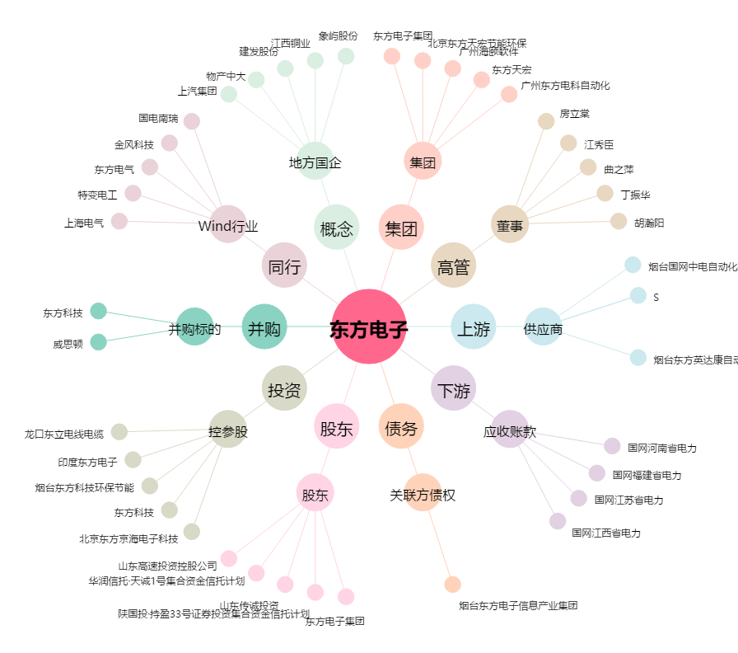
东方电子[000682.SZ] - 关系概览图

